Nuestros bancos
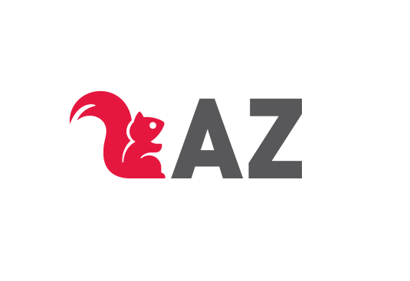

NUESTROS BANCOS
Tel: +54 11 4551 2802 | WhatsApp: (+54) 11 5524 2524 | ventas@az.com.ar
Razón Social | CUIT | Banco | Alias | Tipo de Cta. | CBU | Nº Cta.
AZ Editora S.A. | 30-57486873-0 | Banco Macro | AZEDITORAMACRO | Cta. Corriente | Nº 2850329330000000134430 | 3-329-001344-3
 |  | Banco Macro DOLARES | PIANO.PARED.LORO |  | N° 2850329320095036160594 | Nro. 232909503616059
 |  | Banco de Galicia |  |  | Nº 0070159020000007256059 | 7256-0 159-5

Montenegro 1335 (C1427ANA) - CABA
ATENCIÓN A LIBRERÍAS: +54 11 4551 2802 | WhatsApp: (+54) 11 5524 2524 - ventas@az.com.ar

